상품제안서
동물캐릭터 보냉백 도시락가방 | 상품코드: S41859

 |  |  |  |  |  |  | 02-713-8555 | www.synergygift.co.kr
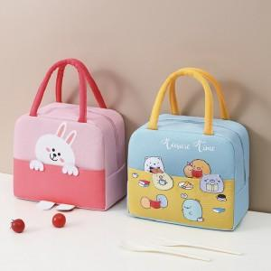 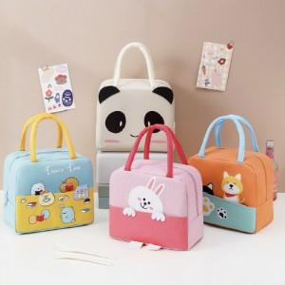

【상세/제작정보】

【인쇄/포장옵션】 | 컬러전사 / OPP(비닐)

【공급단가】 | 수량 | 100~ | 300~ | 500~ | 1,000~ | 3,000~
*VAT별도 | 민트 | 3,310원 | 3,260원 | 3,180원 | 3,060원 | 2,930원
 | 크림 | 3,310원 | 3,260원 | 3,180원 | 3,060원 | 2,930원
 | 주황 | 3,310원 | 3,260원 | 3,180원 | 3,060원 | 2,930원
 | 분홍 | 3,310원 | 3,260원 | 3,180원 | 3,060원 | 2,930원

【상품 URL】 | https://www.synergygift.co.kr:443/src/goods_detail.php?gdno=41859

